inbyggd takfot
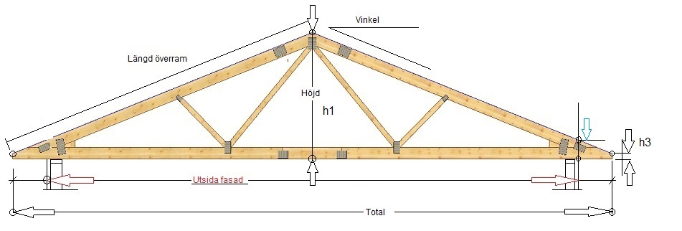
Stockholms Takstolsfabrik AB

5050
27
Isoleringshöjd
över upplag

2383
345
 |  |  |  |  |  | 0.89100652419

90
500
 |  |  |  |  |  | 4500

8000
9000
 |  |  |  |  |  | 0.50952544949

 |  |  |  |  |  |  | Total | 9000 | mm | h1 | 2383 | mm
Vinkel | 27 | gr |  |  | *Obs takpannor , max lutning 14gr |  | Längd överram | 5050 | mm | h2 | 345 | mm
Spännvidd>> utsida fasad | 8000 | mm
Utstick >>utanför fasad | 500 | mm |  | Kontaktuppgifter
h3 | 90 | mm |  | Namn
Vägghöjd | 2450 | mm |  | Gata
Totalhöjd | 4833 | mm |  | Post nr
 |  |  |  | Telefon
 |  |  |  | Planerad byggstart

Stockholms Takstolsfabrik AB |  |  | Tel: 070 557 18 66
Skepptuna |  |  | Bankgiro:5123-0738
195 93 Märsta |  |  | E-post:soren@stockholmstakstolsfabrik.se

RAM-takstol
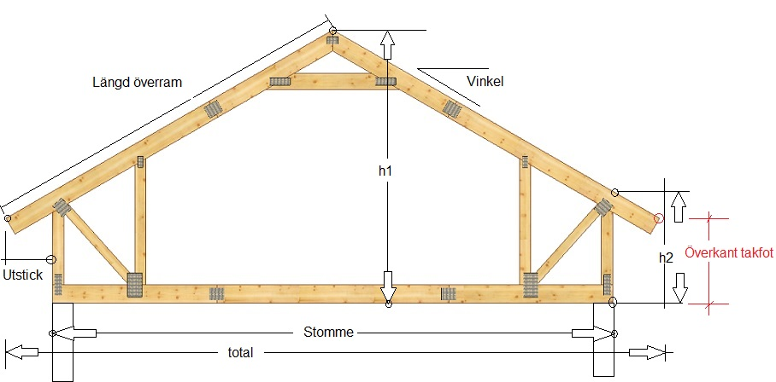
 | Stockholms Takstolsfabrik AB

38
 |  | Förhöjd ramtakstol eller sadeltakstol

6535
 |  |  |  |  |  |  |  |  |  |  |  |  |  | 0.78801075361 | cos
 |  |  |  |  |  |  |  |  |  |  |  |  |  | 0.78128562651 | tan
 |  |  |  |  |  |  |  |  |  |  |  |  |  | h1 | 4475 | mm
 |  |  |  |  |  |  |  |  |  |  |  |  |  | h2 | 920 | mm
 |  |  |  |  |  |  |  |  |  |  |  |  |  | Total | 9100 | mm
4475
 |  |  |  |  |  |  |  |  |  |  |  |  |  | 4550 | Längd överram utan utstick
 |  |  |  |  |  |  |  |  |  |  |  |  |  | 6535
 |  |  |  |  |  |  |  |  |  |  |  |  |  | 761 | mm
600
920
 |  |  |  |  |  |  |  |  |  |  |  |  |  | Nerstick takfot |  |  | 468.8
451,2
 |  |  |  |  |  |  |  |  |  |  |  |  |  | 451.2
 |  |  |  |  |  |  |  |  |  |  |  |  |  | 235.5
9100
 |  |  |  |  |  |  |  |  |  |  |  |  |  | 78425326
 |  |  |  |  |  |  |  |  |  |  |  |  |  | 78.425325691
 |  |  |  |  |  |  |  |  |  |  |  |  |  | 156.85065138
10300
 |  |  |  |  |  |  |  |  |  |  |  |  |  | 17.663361642
Detta mått avser taktassens övre yttre punkt över eller under nivå 0
 |  |  |  |  |  |  |  |  |  |  |  |  |  |  | 10300
Vinkel |  | 38 | gr
Spännvidd |  | 9100 | mm | Material överram |  | 170 | 215.7
Utstick |  | 600 | mm | Material underram |  | 220 |  | Material
h2 |  | 920 | mm | Byggnadens längd |  | 10000 |  | Råspont |  | 156.9 | kvm
Vägghöjd |  | 2450 | mm |  |  |  |  | Strö och bärläkt |  | 862.7 | m
Takets längd |  | 12000 | mm |  |  |  |  | Takpannor |  | 1396 | st | 5.8 | pall
Totalhöjd |  | 6925 | mm
Stockholms Takstolsfabrik AB |  |  |  |  | Tel: 070 557 18 66 |  |  |  |  |  | Org nr:
Skepptuna |  |  |  |  |  |  |  |  | Bankgiro:5123-0738 |  | Innehar F-skattebevis
195 93 Märsta |  |  |  |  | E-post:soren@stockholmstakstolsfabrik.se

Sektionsbeskrivning
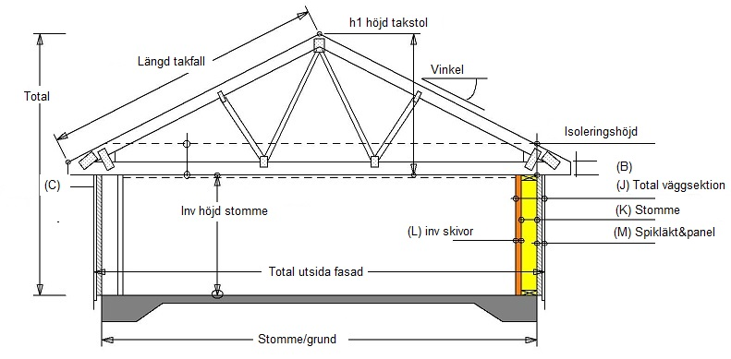
 | Stockholms Takstolsfabrik AB

2408
5107
27
 |  |  |  |  |  |  |  |  |  |  |  |  | 0.89100652419
 |  |  |  |  |  |  |  |  |  |  |  |  | 4550
 |  |  |  |  |  |  |  |  |  |  |  |  | 0.50952544949
345
 |  |  |  |  |  |  |  |  |  |  |  | Total |  | 9100 | mm
300
 |  |  |  |  |  |  |  |  |  |  |  | Längd överram |  | 5107 | mm
90
 |  |  |  |  |  |  |  |  |  |  |  | h1 |  | 2408 | mm
334
 |  |  |  |  |  |  |  |  |  |  |  | h2 |  | 345 | mm
500
260
24
50
2450
8100

8000

 |  |  |  |  |  |  | Inv | Bärande | utvändigt
*A | Vinkel | 27 | gr
 |  |  |  |  | *L | Invändigt | 0 | 11 | 13 | 0 | 24 | invändigt
B | Takfotshöjd | 90 | mm |  | *K | Stomme | 45 | 170 | 45 |  | 260 | stomme
*C | Utstick | 500 | mm utanför färdig fasad |  | *M | Utvändigt | 0 | 28 | 22 | 0 | 50 | utanför
E | Isolering i taket | 300 | mm | 45 |  |  |  |  |  |  | 334 | totalt
F | Vägghöjd | 2450 | mm |  | N | Vertikalt över upplag |  |  | 345
G | Spännvidd stomme | 8000 | mm bärande stomme |  | *P | Takbeklädnad |  |  | Takpannor-betong , Plåttak
*H | Grundmått | 8000
*I | Spännvidd total | 8100 | mm totalt inkl fasad |  | *T | Takfotstyp |  | Inbyggd |  | Öppen
J | Total väggtjocklek | 334 | mm |  | X | Byggnadens längd |  | 9500 | mm
 | Totalhöjd | 4858 | mm |  |  | Total längd takstol |  | 9100

öppen tass
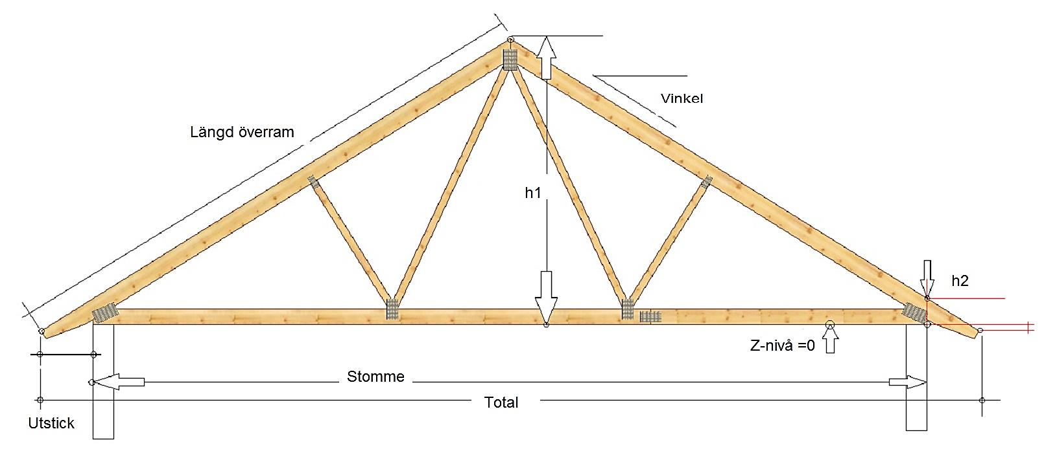
Stockholms Takstolsfabrik AB

27
 | Förhöjd ramtakstol eller sadeltakstol

 |  |  |  |  |  |  |  |  |  |  |  |  | 0.89100652419 | cos
 |  |  |  |  |  |  |  |  |  |  |  |  | 0.50952544949 | tan
 |  |  |  |  |  |  |  |  |  |  |  |  | h1 | 2083 | mm
4489
 |  |  |  |  |  |  |  |  |  |  |  |  | h2 | 300 | mm
 |  |  |  |  |  |  |  |  |  |  |  |  | Total | 7000 | mm
2083
 |  |  |  |  |  |  |  |  |  |  |  |  | 3500 | Längd överram utan utstick
 |  |  |  |  |  |  |  |  |  |  |  |  | 4489
 |  |  |  |  |  |  |  |  |  |  |  |  | 561 | mm
300
 |  |  |  |  |  |  |  |  |  |  |  |  | Nerstick takfot |  |  | 254.8
 |  |  |  |  |  |  |  |  |  |  |  |  | 45.2
7000
45,2
 |  |  |  |  |  |  |  |  |  |  |  |  | -145.6
500
 |  |  |  |  |  |  |  |  |  |  |  |  | 32322996
 |  |  |  |  |  |  |  |  |  |  |  |  | 32.322995644
8000
Detta mått avser taktassens övre yttre punkt över eller under nivå 0
Vid minusresultat ligger tassen under 0-punkten
 |  |  |  |  |  |  |  |  |  |  |  |  | 64.645991288
 |  |  |  |  |  |  |  |  |  |  |  |  | 12.133256623
 |  |  |  |  |  |  |  |  |  |  |  |  |  | 8000
Vinkel | 27 | gr
Spännvidd | 7000 | mm | Material överram |  | 170 | 190.8
Utstick | 500 | mm | Material underram |  | 220 |  | Material
h2 | 300 | mm | Byggnadens längd |  | 9600 |  | Råspont |  | 64.6 | kvm
Vägghöjd | 2450 | mm | Takfotstyp |  |  |  | Strö och bärläkt |  | 355.6 | m
Takets längd | 7200 | mm |  |  |  |  | Takpannor |  | 575 | st | 2.4 | pall
Totalhöjd | 4533 | mm
Stockholms Takstolsfabrik AB |  |  |  | Tel: 070 557 18 66 |  |  |  |  |  | Org nr:
Skepptuna |  |  |  |  |  |  |  | Bankgiro:5123-0738 |  | Innehar F-skattebevis
195 93 Märsta |  |  |  | E-post:soren@stockholmstakstolsfabrik.se

